2019_07_data
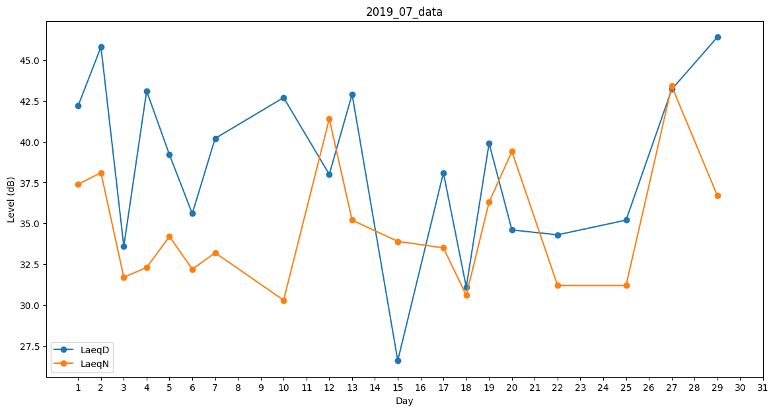
Day | LaeqD | LaeqN
1 | 42.2 | 37.4
2 | 45.8 | 38.1
3 | 33.6 | 31.7
4 | 43.1 | 32.3
5 | 39.2 | 34.2
6 | 35.6 | 32.2
7 | 40.2 | 33.2
8 | 45.3 | 0
9 | 43.1 | 0
10 | 42.7 | 30.3
11 | 30.5 | 0
12 | 38 | 41.4
13 | 42.9 | 35.2
14 | 0 | 35.8
15 | 26.6 | 33.9
16 | 0 | 36.2
17 | 38.1 | 33.5
18 | 31.1 | 30.6
19 | 39.9 | 36.3
20 | 34.6 | 39.4
21 | 0 | 30.2
22 | 34.3 | 31.2
23 | 43.1 | 0
24 | 34.4 | 0
25 | 35.2 | 31.2
26 | 40.4 | 0
27 | 43.2 | 43.4
28 | 40.4 | 0
29 | 46.4 | 36.7
30 | 39.4 | 0
31 | 37.4 | 0

